3 Round
부서별 문제-해결책 / 이번 라운드 목표: 일단 생산량을 늘려버리고, 다음 회차때 발생한 문제점을 해결해보자)
부서 | 문제 상황 | 해결 방안 | 3라운드에서 변경가능한 parameter | parameter 변경 값 |  | 변경 이유
구매 | 특정 공급업체에서 공급받은 원자재 거절율이 높음 (Trio PET PLC) | ① Trio PET PLC 업체에서 공급받는 원자재의 품질을 나쁨 -> 중간 or 높음 으로 조정 ② PET 공급업체 교체 ③ 허용오차가 더 높은 용기주입 라인 선택 | 지불조건(weeks, 1~8사이의 정수) 거래단위(팔레트, 팔레트 단, 풀트럭, 드럼, IBC, 탱크) 합의된 납품신뢰성(%, 0~100사이의 실수) 납품구간(4h, 1D, 2D, 1W) 품질(높음, 중간, 나쁨) | 공급업체 변경: trio → plantin
생산 | 완제품 창고의 공간활용율이 낮음 | 팔레트 위치의 수를 감소 | 원자재 창고: 각 공급업체에 대한 원자재 검사, 팔레트 위치 개수, 정직원 수, 입고처리 시간 (days) 용기주입 라인: 예방정비(없음, 적음, 많음), 고장해결 훈련(y/n), 교대근무 횟수(1~5), 준비교체 시간단축 행동조치(y/n), 속도증대(y/n) 완제품 창고: 팔레트 위치 개수, 정직원 수 | 원자재 | 파레트위치수 900→850, 정직원수 5→3
 | 용기주입 라인에 대한 생산계획 준수율이 낮음 | ① 원자재 가용성을 증가시키기 ② 용기주입 라인에서 초과근무를 줄임 |  | 용기주입 | 교대횟수 2→3회, SMED, 고장예방검사(3h) | 생산량(가동시간) 증대와 초과근무 시간 제거를 위함
 | 용기주입 라인의 가동률이 높음 | ① 추가 교대근무를 도입 ② 작업의 양을 줄임 |  | 완제품 | 파레트위치수 1500→1400
판매 | 특정 완제품 진부화: 높은 폐기율을 보임 (오렌지 1L,오렌지/망고 1L, 오렌지/C-파워 1L) ←2R과 반대 | 안전재고(w)+생산간격(d) ≤ 20*(1-고객확보기한) | 서비스수준(%), 유통기한(%) 거래단위 - 파레트, 파레트 층(단), 박스 주문마감시간 - 12, 2, 5, 8pm 지불조건(weeks, 1~8사이 정수) 주문관리 - 결품규칙 | ① 유통기한 감소: 80/80/80 → 70/70/75 ② 주문마감시간 변경 : 8/5/12 →8/8/2
 | 모든 고객사에 합의된 것보다 낮은 서비스 수준을 제공함 (Dominick's과 Food & Groceries과 LAND Market) | ① 감당가능한 수준으로 서비스수준 낮춰 계약하기 ② 서비스수준을 높일 수 있는 파라미터 조정하기 |  | ③ 주문관리 결품규칙 수정: L - F&G - D |  | 계약 대비 실제공 서비스수준의 차이가 클수록 우선순위 크게 배치
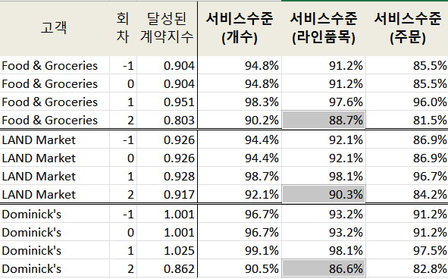
SCM | 오렌지/망고 PET, 오렌지/C-파워 PET의 낮은 수준 | ① 안전재고 증가 ② 완제품 생산을 큰 크기의 배치 | 원자재 안전재고(week), 주문크기(week), 생산확정구간(week), 생산간격(day), 네덜란드 유통센터 안전재고(week) | SCM 시트 참고, PET 주문크기 +0.5

4 Round
부서별 문제-해결책
부서 | 현 회차 상황 (KPI) | 언급된 문제 상황 | 해결 방안 | 4라운드에서 변경가능한 parameter (3회차와 동일) |  | parameter 변경 값 | 기대효과
구매 | 원자재 거절율: 평균보다 약간 높음 (2.2%) 원자재비: 준수 (32.2%) 납품신뢰성: 준수 (95.8%) | X | X | 지불조건(weeks, 1~8사이의 정수) 거래단위(팔레트, 팔레트 단, 풀트럭, 드럼, IBC, 탱크) 합의된 납품신뢰성(%, 0~100사이의 실수) 납품구간(4h, 1D, 2D, 1W) 품질(높음, 중간, 나쁨) |  | Plantin 업체 품질 중간 → 높음 (계약지수가 0.02증가, 구매비용 314유로 증가), | 원자재 거절율 감소, 용기주입 라인 고장시간 감소, 추가근무 감소, 완제품 불량률 감소
 |  |  |  |  |  | Miami Oranges 납품신뢰성 98% → 96% | 계약지수 저하로 인한 구매비용 절감
생산 | 원자재 창고 공간 활용률(83.8%) | 완제품 창고의 공간활용율이 낮음 → 불필요한 재고비용 발생 | 팔레트 위치의 수를 감소 | 완제품 | 팔레트 위치 개수, 정직원 수 | 팔레트 위치 수 1400 → 1100 정직원 수 4 → 3 | 불필요한 재고비용 감소(-3만), 직원 고용비 감소(-2만)
 | 완제품 창고 공간 활용률(66.4%) → 평균보다 낮은 편 | 용기주입 라인의 가동률이 낮음 | ① 교대근무를 제거 ② 작업의 양을 늘리기 | 용기주입 | 예방정비(없음, 적음, 많음), 고장해결 훈련(y/n), 교대근무 횟수(1~5), 준비교체 시간단축 행동조치(y/n), 속도증대(y/n) | 교대횟수 3→2회, 속도증대, SMED, 고장해결훈련 | 프로젝트 비용 감소 (50,000 → 27,000)
 | 생산계획준수율: 준수 (90.9%) |  |  | 원자재 | 각 공급업체에 대한 원자재 검사, 팔레트 위치 개수, 정직원 수, 입고처리 시간 (days) | 팔레트 위치 수 850 → 950 정직원 수 3 → 2명 입고처리시간 5 → 6 days | 직원 고용비 감소(-2만)
판매 | 평균 서비스수준(라인품목): 준수 (95.9%) 제품 진부화: 매우 준수 (0.6%) 총 이익 좀 더 늘릴 수 있는 방안 강구해야함 | X | X | 서비스수준(%), 유통기한(%), 거래단위 주문마감시간, 지불조건(weeks), 주문관리 |  | 유통기한, 서비스수준 유지 (F&G만 95→94%) 주문관리: 고객우선순위 → 선착순
SCM | 원자재 가용성: 준수함 (99.1%) 원자재 재고: 평균에 비해 높음 (4.1weeks) 완제품 재고: 평균에 비해 약간 높음 (2.8weeks) | X | X | 원자재 | 안전재고(week), 주문크기(week),
 |  |  |  | 생산 | 생산확정구간(week)
 |  |  |  | 완제품 | 안전재고(week), 생산간격(day) | 안전재고 제품별로 -0.2씩

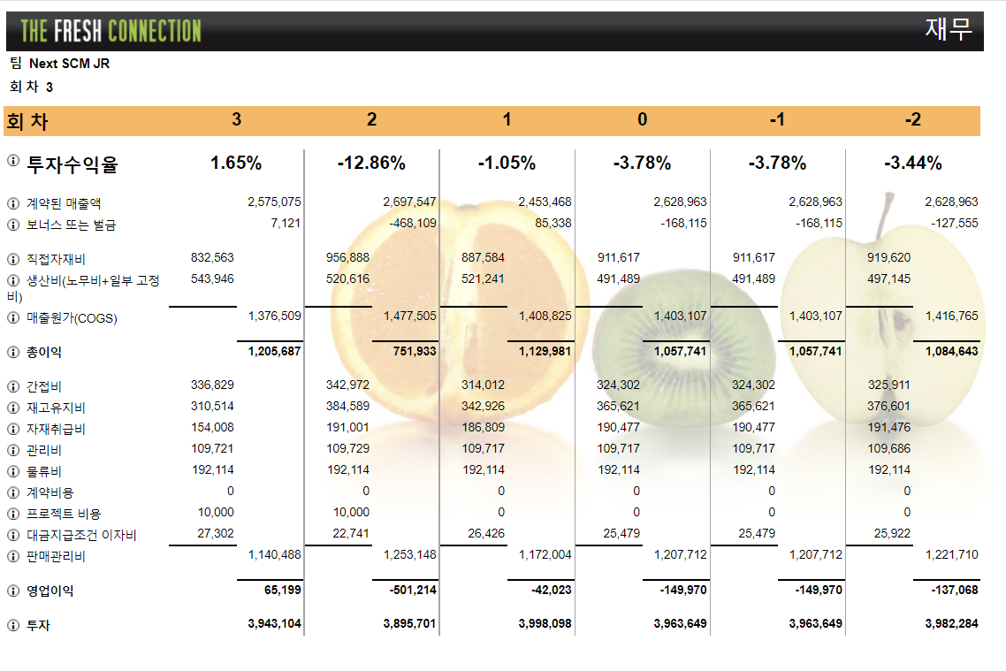
<회차별 재무 분석표> |  |  |  |  | 투자를 줄이거나 영업이익을 높이거나
 |  |  |  |  | 영업이익을 높이려면 판매단가를 높여야함 (주당수요는 고정이므로) → 판매부서만 가능
 |  |  |  |  | 투자비용(분모)를 줄이는 것보다 이익(분자)를 늘리는게 ROI증가폭이 상대적으로 크므로, 투자를 아끼지 않고 이익을 늘려보겠다

 |  |  |  |  | 투자수익률(ROI) = (영업이익/투자비용)*100
 |  |  |  |  | 실현된 매출액 = 계약된 매출액 ± 보너스or벌금
 |  |  |  |  | 매출원가(COGS) = 직접자재비+생산비(노무비+일부 고정비)
 |  |  |  |  | 총 이익 = 실현된 매출액 - 매출원가
 |  |  |  |  | 판매관리비 = 간접비+재고유지비+자재취급비+관리비+물류비+프로젝트비용+대금지급조건 이자비
 |  |  |  |  | 영업이익 = 총이익 - 판매관리비
 |  |  |  |  | 투자비용 = 고정(250만)+라인장비(802500)+재고+지불조건

5 Round
부서별 문제-해결책
부서 | 문제 상황 | 해결 방안 | 5라운드에서 변경가능한 parameter |  | parameter 변경 사항 | 변경이유/기대효과
구매 | x | x | 지불조건(weeks, 1~8사이의 정수) 거래단위(팔레트, 팔레트 단, 풀트럭, 드럼, IBC, 탱크) 합의된 납품신뢰성(%, 0~100사이의 실수), 납품구간(4h, 1D, 2D, 1W) 품질(높음, 중간, 나쁨), 듀얼소싱 가능(40,000유로) |  | ① 납품업체 변경 1리터팩 : Mono > Brit (선적당 비용 동일) PET : Plantin > Phylip (선적당 비용 125 > 100) Oranges : Miami > Medina (선적당 비용 동일) Vitamins : Seitan > AIL (선적당 비용 동일) | 리드타임 감소로 인한 생산성 향상 (전체적으로 품질높음, 인증, 짧은 리드타임으로 맞춤) | 원자재확보에는 돈을 아끼지 않기로 결정, 품질도 다 높음으로 했음
 |  |  |  |  | ② Oranges 공급업체 협상 조건 일부 수정 납품신뢰성 96% → 98%, 품질 중간→높음 | 거절율 감소, 원자재 가용성 상승
 |  |  |  |  | ③ 거래단위 변경 (Phylip) PET : 팔레트 → FTL Vitamins : 드럼 → IBC | PET: 2,580유로 비용절감 기대 비타민: 72유로 비용절감 기대
생산 | ① 팔레트 위치가 비어 있어 완제품 창고가 상대적으로 비어있음 (불필요한 재고비용 발생) | 팔레트 위치의 수 감소 | 완제품 | 팔레트 위치 개수, 정직원 수 | 팔레트 1100 → 900, 정직원 수 3 → 4명 | 2만 유로 절약,
 |  |  | 혼합라인 | 사용가능 혼합기(푸르트믹스 MQ, 메가천 20, FMM 4000), (각 혼합기 별로 할당 가능) | -
 | ② 스위스 필2 용기주입라인에 대한 생산계획 준수가 낮음 (완제품이 계획된 것 보다 늦게 생산되며 서비스 수준이 압박을 받음) | 1. 원자재 가용성 증가 2. 용기주입라인에서의 초과근무 감소 | 용기주입 | 예방정비(없음, 적음, 많음), 고장해결 훈련(y/n), 교대근무 횟수(1~5), 준비교체 시간단축 행동조치(y/n), 속도증대(y/n), 용기주입라인 (탑 스피드1, 스위스 필1, 스위스 필2, 멀티플렉스1) - SMED, 교대근무, 속도증대 각각 다르게 설정 가능, 용기주입 라인에 제품을 할당(각 용기주입 라인 별로 할당 가능) | 유지 | 스위스필2, 2교대, SMED, 고장해결훈련, 속도증대 추가 | 예방정비(1h) | 다음회차 결과보고, 원자재검사 실시할지 말지 결정할거임!
 |  |  | 원자재 | 각 공급업체에 대한 원자재 검사, 팔레트 위치 개수, 정직원 수, 입고처리 시간 (days) | 팔레트 950 → 480, 정직원 수 2 → 4명 | 4만 유로 절약,
판매 | 고객사 LAND Market이 낮은 수준의 즉시 가용성을 보유하고 있음 (소비자가 당사의 제품을 매대에서 못찾고 다른 브랜드를 살 가능성) | 1. 제품의 (제공) 서비스 수준을 높이기 2. 상점 가용성을 높이기 → ??? | 협상 | 서비스수준(%), 유통기한(%), 거래단위, 주문마감시간, 지불조건(weeks), 판촉구간(x,약함,중간,강함), 제품별 수요 예측, | ① F사 | 거래단위 : 팔레트(층) → 팔레트, 서비스수준 94→95% ② 고객확보 유통기한 변경 | F, L사 70% → 75% ③ 주문마감시간: F사 5pm, L사 2pm | 수요가 가장 많은 F사에 대한 거래단위 비효율성
 |  |  | 관리 | 주문관리(재고 부족 시 결품 규칙), 카테고리관리(고객사별로 판매할 제품 선택) | 주문관리 - 결품규칙: 고객 우선순위 (F>D>L) | 고객사별 수요량(매출액) 많은 순으로 배치함
SCM | 용기주입라인 스위스 필2의 TEEP(총 효율적설비성능)이 조금 낮음 (자원이 많이 사용되지 않는다는 것을 의미) | 1. 가동율 증가 → 용기주입라인을 좀 더 효과적으로 배치 2. 종합설비효율(OEE) 증가 | 원자재 | 안전재고(week), 주문크기(week), | ① 주문크기 변경 팩 2.8, PET 0.7, 오렌지 2.9, 망고 3.9, 비타민 17.7
 |  |  | 생산 | 생산확정구간(week)
 |  |  | 완제품 | 안전재고(week), 생산간격(day)

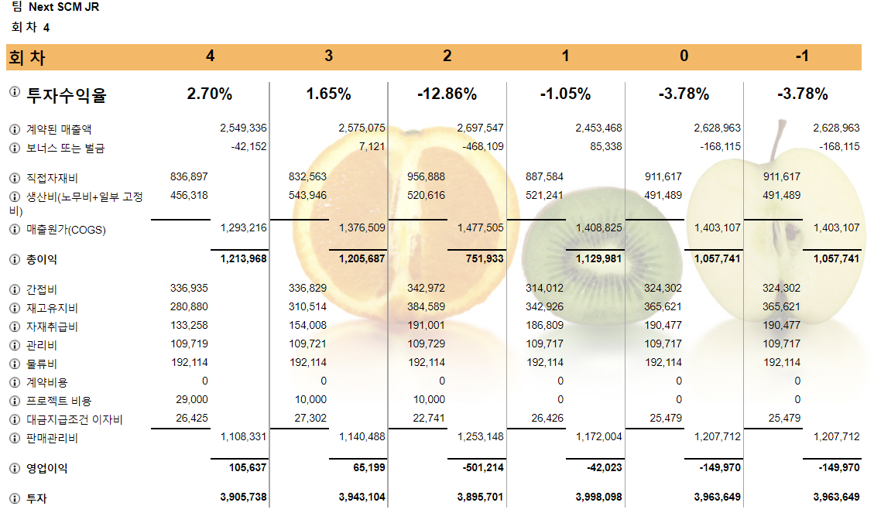
<회차별 재무 분석표> |  |  |  |  | 실행 가능 Action: ①투자를 줄이거나 ②영업이익을 높이거나
 |  |  |  |  | 영업이익을 높이려면 판매단가를 높여야함 (주당수요는 고정이므로) → 판매부서만 가능
 |  |  |  |  | 투자비용(분모)를 줄이는 것보다 이익(분자)를 늘리는게 ROI증가폭이 상대적으로 크므로, 투자를 아끼지 않고 이익을 늘려보겠다

 |  |  |  |  | 투자수익률(ROI) = (영업이익/투자비용)*100
 |  |  |  |  | 실현된 매출액 = 계약된 매출액 ± 보너스or벌금
 |  |  |  |  | 매출원가(COGS) = 직접자재비+생산비(노무비+일부 고정비)
 |  |  |  |  | 총 이익 = 실현된 매출액 - 매출원가
 |  |  |  |  | 판매관리비 = 간접비+재고유지비+자재취급비+관리비+물류비+프로젝트비용+대금지급조건 이자비
 |  |  |  |  | 영업이익 = 총이익 - 판매관리비
 |  |  |  |  | 투자비용 = 고정(250만)+라인장비(802500)+재고+지불조건

6 Round
 | <부서별 문제-해결책>
부서 | 문제 상황 | 해결 방안 | 6라운드에서 변경가능한 parameter |  | parameter 변경 사항 | 변경이유/기대효과
구매 | 특정 원자재(비타민C)의 보유 재고수준이 높음 | 이는 높은 재고비용, 폐기 등을 초래하므로 → 안전재고를 줄이거나 재고 주문을 적은 크기의 배치로 할 것 | 지불조건(weeks, 1~8사이의 정수) 거래단위(팔레트, 팔레트 단, 풀트럭, 드럼, IBC, 탱크) 합의된 납품신뢰성(%, 0~100사이의 실수), 납품구간(4h, 1D, 2D, 1W) 품질(높음, 중간, 나쁨), 듀얼소싱 가능(40,000유로) 공급업체 개발(60,000유로), 공급업체 VMI(5,000유로) |  | x

생산 | 원자재 창고 초과율 높음 (정기적으로 초과창고가 사용됨) | 초과창고 비용이 기업창고비용보다 높고, 파레트가 초과 창고 안팎으로 이동됨에 따라 많은 노동 캐파가 손실되므로 → 파레트 위치를 좀 더 추가하거나 원자재 창고의 재고를 줄일 것 | 완제품 | 팔레트 위치 개수, 정직원 수
 |  |  | 혼합라인 | 사용가능 혼합기(푸르트믹스 MQ, 메가천 20, FMM 4000), (각 혼합기 별로 할당 가능) | 혼합기 푸르트믹스MQ → 메가천20 변경 | 생산 Sheet 참고
 | 원자재 창고의 공간 활용률 높음 | 더 많은 파레트 위치를 도입하거나 원자재 창고에서 재고를 감축. | 용기주입 | 예방정비(없음, 적음, 많음), 고장해결 훈련(y/n), 교대근무 횟수(1~5) 준비교체 시간단축 행동조치(y/n), 속도증대(y/n), 용기주입라인,PET병 부풀리기 | 유지 | 스위스필2, 2교대, SMED, 고장해결훈련, 속도증대 수정 | 고장예방정비 조금(1h)→많음(3h), PET병 부풀리기 | 구매 Sheet 참고
 |  |  | 원자재 | 각 공급업체에 대한 원자재 검사, 팔레트 위치 개수, 정직원 수, 입고처리 시간 (days) | 정직원 수 4 → 3명, 팔레트 위치 수 480 → 90
판매 | X |  | 협상 | 서비스수준(%), 유통기한(%), 거래단위, 주문마감시간, 지불조건(weeks), 판촉구간(x,약함,중간,강함), 판촉사전예고기간 제품별 수요 예측 | F사 : VMI 실시 L, D사 : 지불조건 4 → 2주, 주문마감시간 2pm→5pm 고민중 서비스수준 : F,D사 +0.5%, L사 +1.0% | 완제품 창고&SCM과 협의가 필요하여 아직은 보류
 |  |  | 관리 | 주문관리(재고 부족 시 결품 규칙), 카테고리관리(고객사별로 판매할 제품 선택)
SCM | 스위스필1의 총 효율적설비성능(TEEP)이 조금 낮은 편임 (자원이 많이 사용되지 않음) | 가동율 증가를 통해 용기주입 라인을 좀더 효과적으로 배치하거나 종합설비효율(OEE)를 증가시킬 것 | 원자재 | 안전재고(week), 주문크기(week), | 비타민C의 안전재고 줄이기 (생산간격은 냅두고)
 |  |  | 생산 | 생산확정구간(week)
 |  |  | 완제품 | 안전재고(week), 생산간격(day)

 | <회차별 재무 분석표>
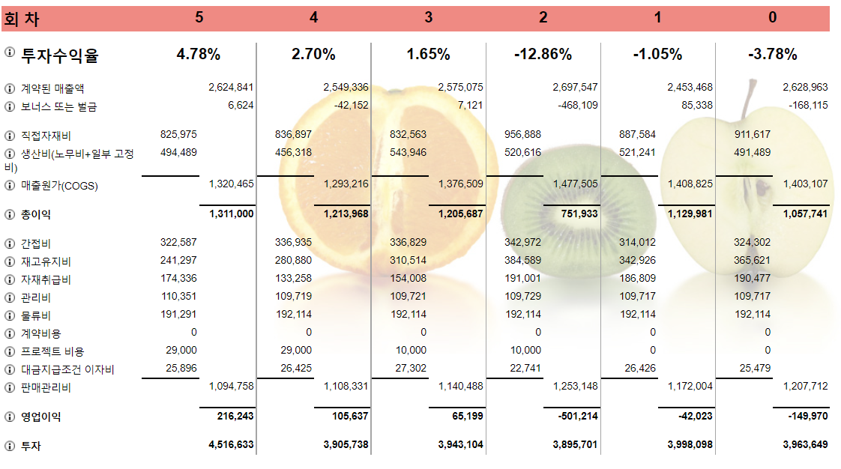
투자수익률(ROI) = (영업이익/투자비용)*100
실현된 매출액 = 계약된 매출액 ± 보너스or벌금
매출원가(COGS) = 직접자재비+생산비(노무비+일부 고정비)
총 이익(마진) = 실현된 매출액 - 매출원가
판매관리비 = 간접비+재고유지비+자재취급비+관리비+물류비+프로젝트비용+대금지급조건 이자비
영업이익 = 총이익 - 판매관리비
투자비용 = 고정(250만)+라인장비(802500)+재고+지불조건

구매
[6회차] PET병 부풀리기 도입 결정 근거 자료 |  |  |  |  |  | [5회차] 원자재별 거래단위 변경 근거 자료
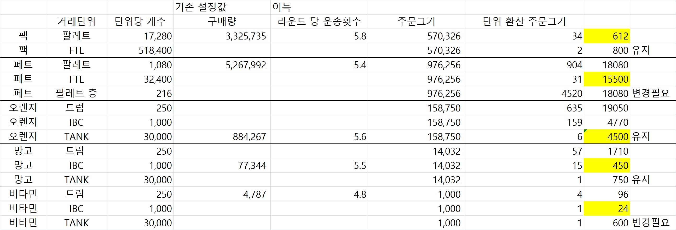
 |  |  |  |  |  |  |  |  |  | 기존 설정값(고정) | 이득
1.운송비용 |  |  |  |  |  |  | 원자재 | 거래단위 | 단위당 개수 | 구매량 | 라운드 당 운송횟수 | 주문크기 | 단위 환산 주문크기
선적비용 : 주문횟수당 | 100 | 구매량 | 5176408 | 주문크기 | 314686 |  | 팩 | 팔레트 | 17,280 | 3,325,735 | 5.8 | 570,326 | 34 | 680 | 유지
팔레트 비용 | 20 | FTL 비용 | 500 |  |  |  | 팩 | FTL | 518,400 |  |  | 570,326 | 2 | 1000
부풀리기 시행 전 | 주문횟수 | 16.449438488 | (=구매량/주문크기) |  |  |  | 페트 | 팔레트 | 1,080 | 5,267,992 | 5.4 | 976,256 | 904 | 22600
부풀리기 시행 후 | 주문횟수 | 15.976567901 | (=구매량/주문크기) |  |  |  | 페트 | FTL | 32,400 |  |  | 976,256 | 31 | 19375
*부풀리기 시행할 경우 주문크기가 324,000에 들어온다는 가정 |  |  |  |  |  |  | 페트 | 팔레트 층 | 216 |  |  | 976,256 | 4520 |  | 변경필요
 |  |  |  |  |  |  | 오렌지 | 드럼 | 250 |  |  | 158,750 | 635 | 25400
 | 부풀리기 전 | 부풀리기 후 |  |  |  |  | 오렌지 | IBC | 1,000 |  |  | 158,750 | 159 | 6360
FTL 당 페트 개수 | 32,400 | 324,000 |  |  |  |  | 오렌지 | TANK | 30,000 | 884,267 | 5.6 | 158,750 | 6 | 6000 | 유지
한번 주문할때마다 들어오는 FTL 개수 | 9.7125308642 | 1 |  |  |  |  | 망고 | 드럼 | 250 |  |  | 14,032 | 57 | 1710
운송비용(주문횟수 * FTL개수 * FTL 당 비용) | 79882.839506 | 7988.2839506 | 71894.555556 | 만큼의 이익 예상 |  |  | 망고 | IBC | 1,000 | 77,344 | 5.5 | 14,032 | 15 | 450 | 유지
 |  |  |  |  |  |  | 망고 | TANK | 30,000 |  |  | 14,032 | 1 | 750
2. 창고비용 |  |  |  |  |  |  | 비타민 | 드럼 | 250 | 4,787 | 4.8 | 1,000 | 4 | 200
 | 페트병 부풀리기 전 | 페트병 부풀리기 후 |  |  |  |  | 비타민 | IBC | 1,000 |  |  | 1,000 | 1 | 50 | 변경필요
팔레트 수 | 360 | 36 |  |  |  |  | 비타민 | TANK | 30,000 |  |  | 1,000 | 1 | 1250
팔레트 비용 | 36000 | 3600 | 32400 | 만큼의 이익 예상

3. 자재비용
 | 페트병 부풀리기 전 | 페트병 부풀리기 후
구매 금액 | 248,422 | 124211 | 124,211 | 만큼의 이익 예상

기대효과
1) 재고유지비, 운송비 -> 1/10로 감소
2) 구매비용 -> 1/2로 감소
3) 프로젝트 비용 70,000유로, 프로젝트 투자비 700,000유로 증가
4) ROI : 4.78% -> 7.18%로 증가 가능!!!

혼합기
혼합기 타입 | 기술적 배치 최소(리터) | 최대 로트의 크기(리터) | 연간 비용 | 시간당 혼합기 비용 | 투자 | 배치당 가동 시간(시간) | 세척시간(시간)
메가천 20 | 15,000 | 20,000 | 75,000 | 160 | 375,000 | 2 | 3
푸르트믹스 MQ | 8,000 | 12,000 | 62,500 | 135 | 312,500 | 2 | 2
FMM 4000 | 3,000 | 6,000 | 50,000 | 100 | 250,000 | 2 | 1
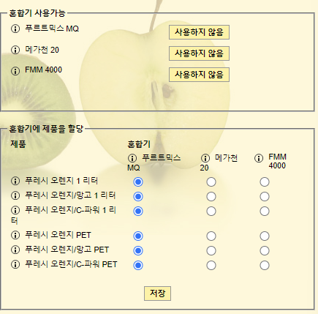

 |  |  |  | 기술적 배치 최소 | 혼합기가 생산할 수 있는 최소 리터 수 (혼합기의 내용물이 기준 이하라면 주스는 적절히 섞이지 않을 것임) -> 완제품의 주문크기에 영향을 줌

 |  |  |  | 혼합기의 기술적 최소량을 유지하는 것이 현명함, 이것은 각각의 배치에 혼합되는 리터의 수이다. 만약 로트크기가 큰 혼합기에서 회전율이 느린 제품을 할당한다면, 각각의 배치(1회)에서 너무 많은 리터를 생산할 것임. =필요한것보다 더 많이 생산한다? = 진부화를 야기한다. → 이는 제품의 유통기한 문제를 초래할 것이다. - 원자재와 완제품의 수요에 맞게 할당하는 것이 중요.-

용기주입
용기주입 라인 유형 | 용량(시간당 리터) | 작업자의 수 | 연간 운영자 비용 | 시간당 임시직 비용 | 연간 비용 | 투자 | 혼합공식 작업변경 시간(시간) | 크기 작업변경 시간(시간) | 허용 오차 | 최초 가동 생사성 손실
탑 스피드1 | 3,250 | 4 | 40,000 | 42 | 114,000 | 570,000 | 4 | 6 | 좁음 | 15%
스위스 필1,2 | 3,100 | 5 | 40,000 | 42 | 98,000 | 490,000 | 2 | 4 | 중간 | 10%
멀티 플렉스1 | 2,950 | 6 | 40,000 | 42 | 85,000 | 425,000 | 1 | 2 | 넓음 | 8%
 |  |  |  |  |  |  | → 혼합물의 내용 변경 | → 포장재 변경
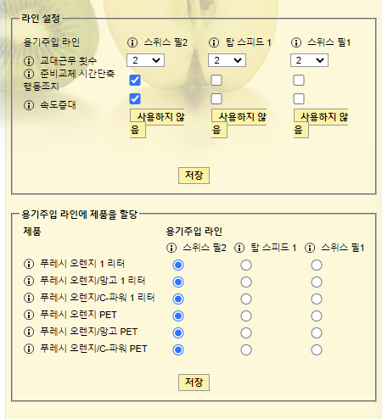

 |  |  |  |  |  |  | 라인 추가 후보
 |  |  |  |  |  |  | ① 스위스필 + 멀티플렉스
 |  |  |  |  |  |  | ② 스위스필 2대
 |  |  |  |  |  |  |  | 가동시간 | 생산량(L)
 |  |  |  |  |  |  | 탑스피드 | 52 | 169000 | 684,000
 |  |  |  |  |  |  | 스위스필 | 54.5 | 168950 | 588,000
 |  |  |  |  |  |  | 멀티플렉스 | 57.3 | 169035 | 510,000

판매
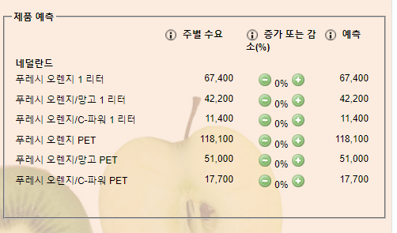
F&G (공급사슬리더, 500점포) |  |  | 많은 선택 가능성과 공급신뢰성
협상 조건 | Round
 | 3 | 4 | 5 | 6
계약지수 | 0.977 | 0.957 | 1.004 | 1.006
서비스수준 | 95 | 94 | 95 | 95.5
유통기한 | 70 | 70 | 75 | 75
주문마감시간 | 8pm | 8pm | 5pm | VMI
거래단위 | 파레트층(단) | 파레트층(단) | 팔레트
지불조건(week) | 4주 | 4주 | 4주 | 4주
판촉압력 | 중간 | 중간 | 중간 | 중간
판촉행사 사전예고 | 짧은 | 짧은 | 짧은

LAND Market (할인점, 300점포) |  |  | 판매촉진 캠페인, 높은 서비스수준에 대한 투자를 기대
협상 조건 | Round
 | 3 | 4 | 5 | 6
계약지수 | 0.936 | 0.936 | 0.959 | 0.9648
서비스수준 | 95 | 95 | 95 | 96
유통기한 | 70 | 70 | 75 | 75
주문마감시간 | 8pm | 8pm | 2pm | 5pm
거래단위 | 파레트층(단) | 파레트층(단) | 파레트층(단) | 파레트층(단)
지불조건(week) | 4주 | 4주 | 4주 | 2주
판촉압력 | 중간 | 중간 | 중간 | 중간
판촉행사 사전예고 | 짧은 | 짧은 | 짧은

Dominick's (주유소 체인 유통업체, 50점포) |  |  |  | 작은팩 구입하는걸 선호
협상 조건 | Round
 | 3 | 4 | 5 | 6
계약지수 | 1.022 | 1.022 | 1.022 | 1.0264
서비스수준 | 95 | 95 | 95 | 95
유통기한 | 75 | 75 | 75 | 75
주문마감시간 | 2pm | 2pm | 2pm | 5pm
거래단위 | 팔레트 | 팔레트 | 팔레트 | 팔레트
지불조건(week) | 4주 | 4주 | 4주 | 2주
판촉압력 | 중간 | 중간 | 중간 | 중간
판촉행사 사전예고 | 짧은 | 짧은 | 짧은

